Príloha č. 1_výzva č. 70
Príloha č. 1 - Opis predmetu zákazky vo výzve č. 70 "Vybavenie skriňami"

Predmet zákazky je potrebné dodať najneskôr do 25 kalendárnych dní odo dňa nadobudnutia účinnosti kúpnej zmluvy (uchádzač v rámci rozhodného kritériá môže ponúknuť aj kratšiu lehotu dodania v celých kalendárnych dňoch).

Požiadavka pre zelené verejné obstarávanie |  |  | Preukázanie splnenia požiadavky
Všetok drevený materiál pre výrobu skríň musí pochádzať zo zodpovedne obhospodarovaných lesov |  |  | Vyžaduje sa certifikát FSC o pôvode dreva alebo obdobný ekvivalent

Číslo pol. | Názov položky | Ilustračný obrázok | Technická špecifikácia (min. požiadavky) | Rozmer v mm (šxhxv)
1 | Skriňa dvojdverová v celkovom množstve 10ks | 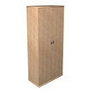 | Korpus a police: LDTD (drevotriesková doska s melamínovou fóliou, spracovaná podľa normy E-1) hr. min. 18mm, ABS hrana min. 0,5mm. Horná doska z LDTD hr. min. 25mm s ABS min. 2mm, zapustený chrbát z HDF 3mm vo farbe korpusu, dvere hr. min. 18mm s ABS min. 2mm. Rektifikačné klzáky pre vyrovnanie nerovností podlahy, kovové úchytky v povrchovej úprave matný chróm. Štyri police s výškovým nastavením, zámok, farebné prevedenie: buk. | 800x400x1800
2 | Skriňa 3/5 uzavretá v celkovom množstve 6ks | 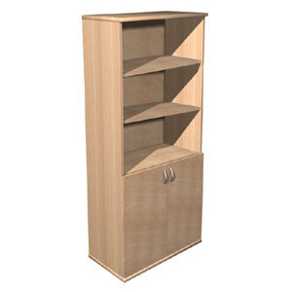 | Korpus a police: LDTD (drevotriesková doska s melamínovou fóliou, spracovaná podľa normy E-1) hr. min. 18mm, ABS hrana min. 0,5mm. Horná doska z LDTD hr. min. 25mm s ABS min. 2mm, zapustený chrbát z HDF 3mm vo farbe korpusu, dvere hr. min. 18mm s ABS min. 2mm. Rektifikačné klzáky pre vyrovnanie nerovností podlahy, kovové úchytky v povrchovej úprave matný chróm. Štyri police s výškovým nastavením, jedna vnútorná polica, zámok, farebné prevedenie: buk. | 800x400x1800
3 | Nadstavec otvorený v celkovom množstve 10ks | 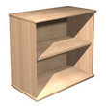 | Korpus a police: LDTD (drevotriesková doska s melamínovou fóliou, spracovaná podľa normy E-1) hr. min. 18mm, ABS hrana min. 0,5mm. Horná doska z LDTD hr. min. 25mm s ABS min. 2mm, zapustený chrbát z HDF 3mm vo farbe korpusu. Rektifikačné klzáky pre vyrovnanie nerovností podlahy. Jedna polica s výškovým nastavením, využité na šanóny, farebné prevedenie: buk. | 800x400x750
4 | Skriňa otvorená v celkovom množstve 10ks | 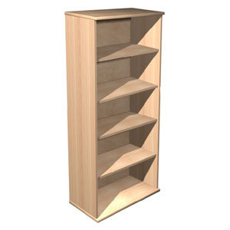 | Korpus a police: LDTD (drevotriesková doska s melamínovou fóliou, spracovaná podľa normy E-1) hr. min. 18mm, ABS hrana min. 0,5mm. Horná doska z LDTD hr. min. 25mm s ABS min. 2mm, zapustený chrbát z HDF 3mm vo farbe korpusu, dvere hr. min. 18mm s ABS min. 2mm. Rektifikačné klzáky pre vyrovnanie nerovností podlahy, kovové úchytky v povrchovej úprave matný chróm. Tri police s výškovým nastavením, zámok, farebné prevedenie: buk. | 800x400x1800

Osobitné požiadavky na plnenie
· Ponuková cena vrátane dopravy, vykládky a vynesenia s umiestnením tovaru na miesto určenia, montovanie tovaru na mieste určenia v prípade dodania tovaru v nezmontovanom stave, bez požiadavky montáže postelí, tie sa požadujú dodať v nezmontovanom stave, odstránenie, odvoz a likvidácia obalových materiálov.
· Miestom dodania sú priestory ubytovne mestskej polície mesta Bratislavy, Kadnárová 96 v Bratislave, pričom miesto určenia je na prízemí. Miestom dodania: 1. poschodie MsP na Saratovskej ulici č. 30 v Bratislave, pričom miesto dodania nedisponuje výťahom.
· Verejný obstarávateľ požaduje dodanie nového tovaru so záručnou dobou - 24 mesiacov, pričom uchádzač zodpovedá za to, že tovar spĺňa kvalitatívne parametre podľa platných noriem, že nemá vady, ktoré by znižovali jeho hodnotu alebo schopnosť riadneho užívania.
· Dodanie tovaru je potrebné oznámiť minimálne dva pracovné dni vopred.
· Verejný obstarávateľ má právo odmietnuť prevzatie tovaru pre preukázateľné vady dodaného tovaru (napr. nedostatočná kvalita, nedodržanie špecifikácie a požiadaviek na tovar, poškodený obal tovaru a pod.).
· Verejný obstarávateľ si vyhradzuje právo vrátiť nepoškodený tovar v pôvodných obaloch do 14 dní od prevzatia tovaru ak zistí, že dodaný tovar nespĺňa ktorúkoľvek z požadovaných technických špecifikácií vyžadovaných kupujúcim alebo nespĺňa osobitné požiadavky na plnenie.
· Požaduje sa dodanie tovaru s dokumentáciou: technický/produktový list v rátane obrazového znázornenia, návod na použitie v slovenskom jazyku, záručný list a preberací protokol.

